Fibonacci
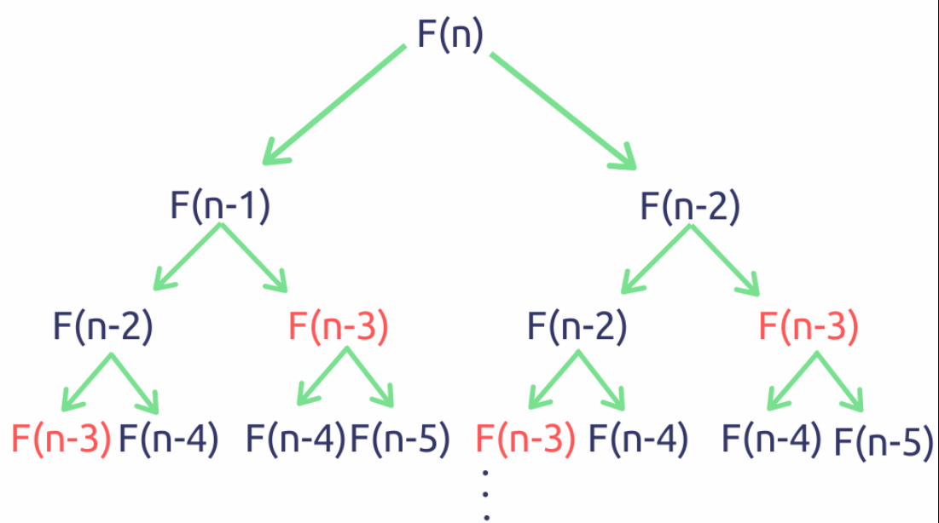
n | 0 | 1 | 1 | 2 | 3 | 5 | 8 | 12 | 13 | 14 | 15 | 16
fib(n) | 0 | 1 | 1 | 2 | 3 | 5 | 8 | 13 | 21 | 34 | 55 | 89

